Sheet1
Scene No. | 2
Quest Title | 变形玩具
Quest Log | 完成任务
Map No. | 74
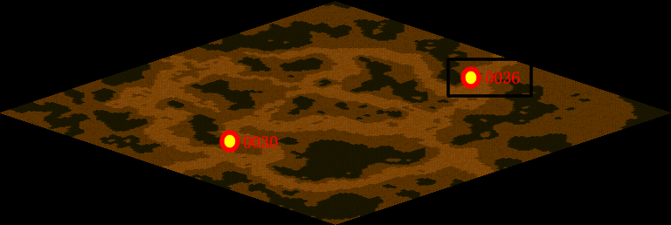
NPC No. | 36
Condition
Dialog | 好威风的变形金刚啊，先让我好好研究下。
Select | 1：完成，2：取消
Result | 1 :关闭对话框 消除Qlog-0109-001 , 2 : 关闭对话框

NPC No. | 10
Condition
Dialog | 这个模型还是限量版的，借了一定要还哦。
Select | 1：确定
Result | 1：关闭对话框

ScriptFile | Qlog-0109-002.scr
 | Q0036-0109-002.scr
 | Q0010-0109-002.scr

